汇总
法良时装（上海）有限公司
客户： |  | 伊芙丽
编号 | 款号 | 款式名称 | 图片/PIC | 预计订单数量 | 报价日期 | 最终报价
1 | 9095 | 滑雪棉服外套 | 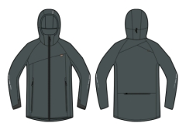 | 1000件 | 2024-03-16 | ￥672
2 | 0998 | 滑雪棉服外套 |  | 1000套 | 2024-03-28 | ￥522

客户： |  | AIRFORCE
编号 | 款号 | 款式名称 | 图片/PIC | 预计订单数量 | 报价日期 | 最终报价
1 | 9095 | 滑雪棉服外套 |  | 800件 | 2024-03-01 | ￥711

